прайс лист

 |  |  |  |  |  |  |  | ООО "Миракл Групп"
 |  |  |  |  |  |  |  | 117437, г. Москва, ул. Миклухо-Маклая, д. 18, корп. 2, офис 9
 |  |  |  |  |  |  |  | тел.: (495) 640-74-40
 |  |  |  |  |  |  |  | sales@miracle4you.ru
 |  |  |  |  |  |  |  | http://www.pandapuzzle.ru/
 |  |  |  | Прайс-лист 3D-пазл |  |  |  | https://www.dropbox.com/sh/r80e2dm08jrvafn/AAAeNSqIWTdmbSEr96SqYj_qa?dl=0
 |  | Развивающая трехмерная модель - головоломка для детей. Способствует развитию у ребенка образного и логического мышления, мелкой моторики и координации движения рук.
Наименование | Артикул | Штрих-код | Описание | Упаковка | фото | отпускная цена руб. с НДС | Рекомендованная розничная цена руб. (РРЦ) | Заказ
Серия "Млекопитающие" (большие, XL)
3D-ПАЗЛ «Корова». Возраст: 5+ | АВ 1601 | 4623721439803 | Трехмерная модель для сборки. В упаковке: детали модели 58 шт., инструкция, клей. Отдельные детали собираются и склеиваются. Размер собранной модели 37х10х22 см. Вес: 280 гр. Состав: гофрокартон. | Размер упаковки: 43,5х26,5х6,7 см. Вес упаковки: 550 гр. Размер коробки: 44,3х36,5х27,4 см. Вес коробки: 3,15 кг. Состав коробки: 5 шт. | 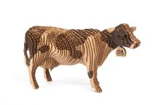 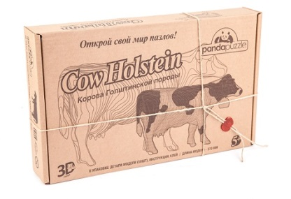 | 650 | 1299
3D-ПАЗЛ «Овца». Возраст: 5+ | АВ 1602 | 4623721439810 | Трехмерная модель для сборки. В упаковке: детали модели 48 шт., инструкция, клей. Отдельные детали собираются и склеиваются. Размер собранной модели 25х14х20 см. Вес: 320 гр. Состав: гофрокартон. | Размер упаковки: 43,5х26,5х6,7 см. Вес упаковки: 580 гр. Размер коробки: 44,3х36,5х27,4 см. Вес коробки: 3,15 кг. Состав коробки: 5 шт. | 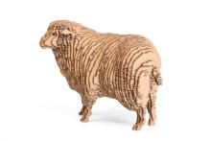 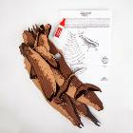 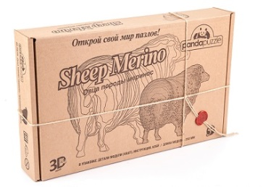 | 650 | 1299
3D-ПАЗЛ «Дельфин». Возраст: 5+ | АВ 1604 | 4623721439827 | Трехмерная модель для сборки. В упаковке: детали модели 23 шт., инструкция, клей. Отдельные детали собираются и склеиваются. Размер собранной модели 43х20х14,5 см. Вес: 180 гр. Состав: гофрокартон. | Размер упаковки: 43,5х26,5х6,7 см. Вес упаковки: 450 гр. Размер коробки: 44,3х36,5х27,4 см. Вес коробки: 3,15 кг. Состав коробки: 5 шт. | 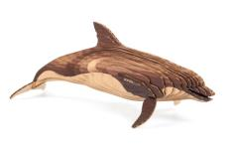 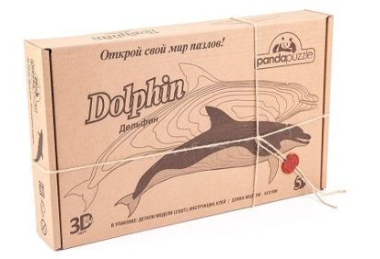 | 550 | 999
3D-ПАЗЛ «Косатка». Возраст: 5+ | АВ 1605 | 4623721439834 | Трехмерная модель для сборки. В упаковке: детали модели 25 шт., инструкция, клей. Отдельные детали собираются и склеиваются. Размер собранной модели 46х21х19,5 см. Вес: 250 гр. Состав: гофрокартон. | Размер упаковки: 43,5х26,5х6,7 см. Вес упаковки: 525 гр. Размер коробки: 44,3х36,5х27,4 см. Вес коробки: 3,15 кг. Состав коробки: 5 шт. | 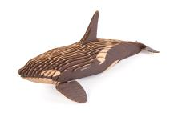 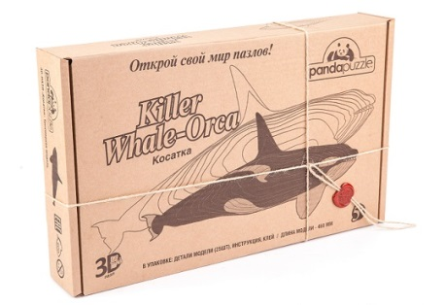 | 550 | 999
3D-ПАЗЛ «Кит». Возраст: 5+ | АВ 1606 | 4623721439841 | Трехмерная модель для сборки. В упаковке: детали модели 28 шт., инструкция, клей. Отдельные детали собираются и склеиваются. Размер собранной модели 46х29х10,5 см. Вес: 180 гр. Состав: гофрокартон. | Размер упаковки: 43,5х26,5х6,7 см. Вес упаковки: 450 гр. Размер коробки: 44,3х36,5х27,4 см. Вес коробки: 3,15 кг. Состав коробки: 5 шт. | 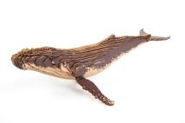 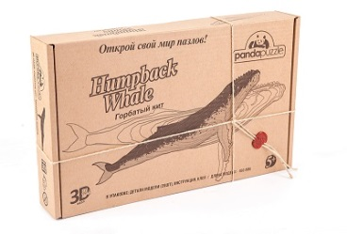 | 550 | 999
Серия "Динозавры" (большие XL)
3D-ПАЗЛ «Тираннозавр» большой. Возраст: 5+ | АВ 1201 | 4623721343049 | Трехмерная модель для сборки. В упаковке: детали модели 52 шт., инструкция, клей. Отдельные детали собираются и склеиваются. Размер собранной модели 50х17х14 см. Вес: 191 гр. Состав: гофрокартон. | Размер упаковки: 43,5х26,5х6,7 см. Вес упаковки: 441 гр. Размер коробки: 44,3х36,5х27,4 см. Вес коробки: 3,15 кг. Состав коробки: 5 шт. | 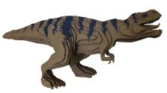 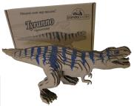 | 550 | 999
3D-ПАЗЛ «Птеранодон» большой. Возраст: 5+ | АВ 1204 | 4623721343070 | Трехмерная модель для сборки. В упаковке: детали модели 42 шт., инструкция, клей. Отдельные детали собираются и склеиваются. Размер собранной модели 85х11,5х47см. Вес: 108 гр. Состав: гофрокартон. | Размер упаковки: 43,5х26,5х6,7 см. Вес упаковки: 358 гр. Размер коробки: 44,3х36,5х27,4 см. Вес коробки: 3,15 кг. Состав коробки:5 шт. | 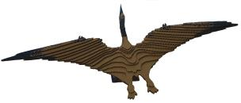 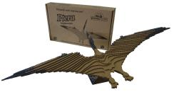 | 550 | 999
3D-ПАЗЛ «Торозавр» большой. Возраст: 5+ | АВ 1206 | 4623721343094 | Трехмерная модель для сборки. В упаковке: детали модели 44 шт., инструкция, клей. Отдельные детали собираются и склеиваются. Размер собранной модели 39,5х18х13 см. Вес: 252 гр. Состав: гофрокартон. | Размер упаковки: 43,5х26,5х6,7 см. Вес упаковки: 502 гр. Размер коробки: 44,3х36,5х27,4 см. Вес коробки: 3,15 кг. Состав коробки: 5 шт. | 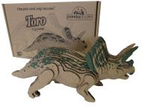 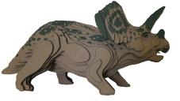 | 550 | 999
Серия "Космические корабли" (большие XL)
3D-ПАЗЛ Космический корабль "Энергия-Буран". Возраст: 5+ | АВ 1701 | 4623721618727 | Трехмерная модель для сборки. В упаковке: детали модели 49 шт., инструкция, клей. Отдельные детали собираются и склеиваются. Размер собранной модели 40х16,5х16,5 см. Вес: 260 гр. Состав: гофрокартон. | Размер упаковки: 43,5х26,5х6,7 см. Вес упаковки: 510 гр. Размер коробки: 44,3х36,5х27,4 см. Вес коробки: 3,15 кг. Состав коробки: 5 шт. | 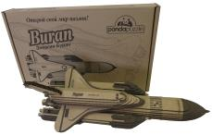 | 650 | 1299
Серия "Животный мир" (средние, М)
3D-ПАЗЛ «Медведь». Возраст: 5+ | АВ 1509 | 4623721343254 | Трехмерная модель для сборки. В упаковке: детали модели 42 шт., инструкция, клей. Отдельные детали собираются и склеиваются. Размер собранной модели 20х13,5х10 см. Вес: 138 гр. Состав: гофрокартон. | Размер упаковки: 26х19,5х9 см. Вес упаковки: 260 гр. Размер коробки: 40,4х37,4x27,6 см. Вес коробки: 2,45 кг. Состав коробки: 8 позиций по 2 шт. | 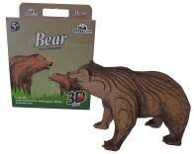 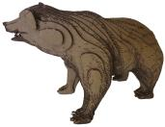 | 400 | 799
3D-ПАЗЛ «Лошадь». Возраст: 5+ | АВ 1511 | 4623721618697 | Трехмерная модель для сборки. В упаковке: детали модели 51 шт., инструкция, клей. Отдельные детали собираются и склеиваются. Размер собранной модели 26х17х7,5 см. Вес: 78 гр. Состав: гофрокартон. | Размер упаковки: 26х19,5х9 см. Вес упаковки: 200 гр. Размер коробки: 40,4х37,4x27,6 см. Вес коробки: 2,45 кг. Состав коробки: 8 позиций по 2 шт. | 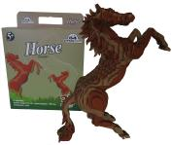 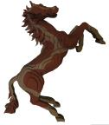 | 400 | 799
3D-ПАЗЛ «Носорог». Возраст: 5+ | АВ 1512 | 4623721618703 | Трехмерная модель для сборки. В упаковке: детали модели 38 шт., инструкция, клей. Отдельные детали собираются и склеиваются. Размер собранной модели 25х11,5х10 см. Вес: 105 гр. Состав: гофрокартон. | Размер упаковки: 26х19,5х9 см Вес упаковки: 227 гр. Размер коробки: 40,4х37,4x27,6 см. Вес коробки: 2,45 кг. Состав коробки: 8 позиций по 2 шт. | 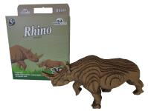 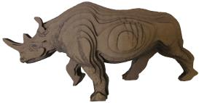 | 400 | 799
3D-ПАЗЛ «Слон». Возраст: 5+ | АВ 1513 | 4623721618710 | Трехмерная модель для сборки. В упаковке: детали модели 60 шт., инструкция, клей. Отдельные детали собираются и склеиваются. Размер собранной модели 21х13,5х14,5 см. Вес: 115 гр. Состав: гофрокартон. | Размер упаковки: 26х19,5х9 см . Вес упаковки: 237 гр. Размер коробки: 40,4х37,4x27,6 см. Вес коробки: 2,45 кг. Состав коробки: 8 позиций по 2 шт. | 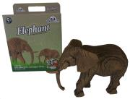 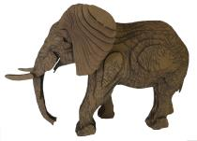 | 400 | 799
Серия "Динозавры" (малые, S)
3D-ПАЗЛ «Тираннозавр». Возраст: 5+ | АВ 1101 | 4623721342981 | Трехмерная модель для сборки. В упаковке: детали модели 26 шт., инструкция, клей. Отдельные детали собираются и склеиваются. Размер собранной модели 26х9х8 см. Вес: 22 гр. Состав: гофрокартон. | Размер упаковки: 26х11х5 см. Вес упаковки: 90 гр. Размер коробки: 68х22х28 см. Вес коробки: 3,17 кг. Состав коробки: 6 позиций по 4 шт. | 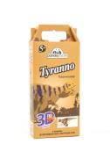 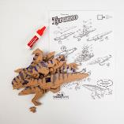 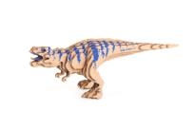 | 250 | 449
3D-ПАЗЛ «Анкилозавр». Возраст: 5+ | АВ 1102 | 4623721342998 | Трехмерная модель для сборки. В упаковке: детали модели 25 шт., инструкция, клей. Отдельные детали собираются и склеиваются. Размер собранной модели 22х7х6 см. Вес: 31 гр. Состав: гофрокартон. | Размер упаковки: 26х11х5 см. Вес упаковки: 96 гр. Размер коробки: 68х22х28 см. Вес коробки: 3,17 кг. Состав коробки: 6 позиций по 4 шт. | 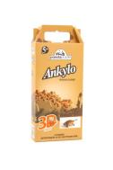 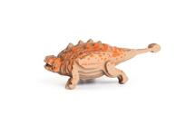 | 250 | 449
3D-ПАЗЛ «Бронтозавр». Возраст: 5+ | АВ 1103 | 4623721343001 | Трехмерная модель для сборки. В упаковке: детали модели 33 шт., инструкция, клей. Отдельные детали собираются и склеиваются. Размер собранной модели 42х17х5 см. Вес: 30 гр. Состав: гофрокартон. | Размер упаковки: 26х11х5 см. Вес упаковки: 94 гр. Размер коробки: 68х22х28 см. Вес коробки: 3,17 кг. Состав коробки: 6 позиций по 4 шт. | 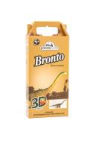 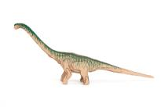 | 250 | 449
3D-ПАЗЛ «Птеранодон». Возраст: 5+ | АВ 1104 | 4623721343018 | Трехмерная модель для сборки. В упаковке: детали модели 25 шт., инструкция, клей. Отдельные детали собираются и склеиваются. Размер собранной модели 42х5х21 см. Вес: 14 гр. Состав: гофрокартон. | Размер упаковки: 26х11х5 см. Вес упаковки: 79 гр. Размер коробки: 68х22х28 см. Вес коробки: 3,17 кг. Состав коробки: 6 позиций по 4 шт. | 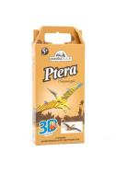 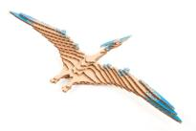 | 250 | 449
3D-ПАЗЛ «Стегозавр». Возраст: 5+ | АВ 1105 | 4623721343025 | Трехмерная модель для сборки. В упаковке: детали модели 18 шт., инструкция, клей. Отдельные детали собираются и склеиваются. Размер собранной модели 21х12х6 см. Вес: 39 гр. Состав: гофрокартон. | Размер упаковки: 26х11х5 см. Вес упаковки: 96 гр. Размер коробки: 68х22х28 см. Вес коробки: 3,17 кг. Состав коробки: 6 позиций по 4 шт. | 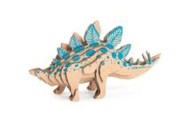 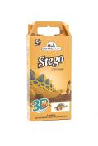 | 250 | 449
3D-ПАЗЛ «Торозавр». Возраст: 5+ | АВ 1106 | 4623721343032 | Трехмерная модель для сборки. В упаковке: детали модели 30 шт., инструкция, клей. Отдельные детали собираются и склеиваются. Размер собранной модели 20х10х6 см. Вес: 32 гр. Состав: гофрокартон. | Размер упаковки: 26х11х5 см. Вес упаковки: 97 гр. Размер коробки: 68х22х28 см. Вес коробки: 3,17 кг. Состав коробки: 6 позиций по 4 шт. | 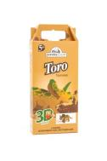 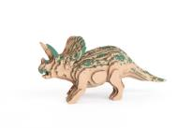 | 250 | 449
 |  |  |  |  |  |  |  | 0

